Flow diagram
REPORT NEEDS :
1. Parreto Konsumsi NFI
2. Parreto KOnsumsi HNI
3. Perbandingan grafik dan Data konsumsi HNI Vs NFI (Konsumsi dan presentase pemakaian)
REPORT NEEDS ;
1. Perbandingan Var Vs Fix antara HNI - NFI
2. Konsumsi Fix load NFI per HK Tersedia
3. Konsumsi Fix Load HNI per HK Tersedia
4. Konsumsi Var Load NFI per HK realisasi
5. Konsumsi Var Load Greek per HK realisasi
6. Konsumsi Var Load Ruby* per Hk realisasi
REPORT NEEDS :
1. Tonase Produksi NFI terhadap total produksi dalam ton yang dihasilkan per minggu produksi (berbanding dengan baseline)
2. Tonase Produksi HNI - GREEK terhadap total produksi dalam ton yang dihasilkan per minggu produksi (berbanding dengan baseline)
3. Tonase Produksi HNI - RUBY terhadap total produksi dalam ton yang dihasilkan per minggu produksi (berbanding dengan baseline)
REPORT NEEDS:
1. Variable, Fix cost NFI dan HNI
2. Pembagian percentage NFI dan HNI secara keseluruhan.
1
2
4
3
REPORT NEEDS :
1. Parreto Konsumsi Plant Sentul (NFI + HNI) sesuai dengan meteran listrik masing2
2. Konsumsi Detail WBP Vs LWBP
3. Average consumption per area
0

LISTRIK
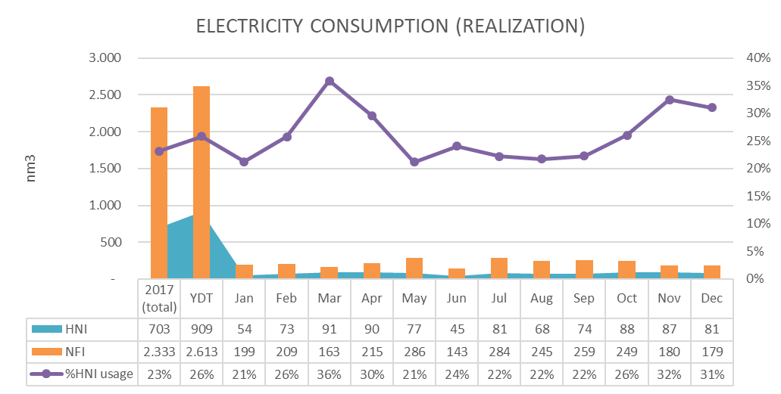
 | 1.1 Data Mentah pengisian operator
 | No | Workcenter | code | Bagian | NFI/HB | Rasio | Variable/ Fix Load | Parameter | Standar/Spec |  | Intensitas Pencatatan | Parameter Report | Catatan
 |  |  |  |  |  |  |  |  | Std | Satuan
Induk | 1 | Energy (Listrik) | A0 | PLN LWBP | NFI/HB | sesuai distribusi | Variable/Fix | Daya Total |  | Kwh | Per Hari | Grafik history pencatatan, total daya dan total pemakaian daya per hari kemarin | ada yang sudah Gigawatt | 1 | LVMDP
Induk | 2 | Energy (Listrik) | A1 | PLN WBP | NFI/HB | sesuai distribusi | Variable/Fix | Daya Total |  | Kwh | Per Hari |  | ada yang sudah Gigawatt | 1 | LVMDP
Induk | 3 | Energy (Listrik) | A2 | PLANT PLN | NFI/HB | sesuai distribusi | Variable/Fix | Daya Total |  | MWh | Per Hari |  | ada yang sudah Gigawatt | 1 | LVMDP
Induk | 4 | Energy (Listrik) | A3 | PLANT GENSET | NFI/HB | sesuai distribusi | Variable/Fix | Daya Total |  | MWh | Per Hari |  | ada yang sudah Gigawatt | 1 | LVMDP
Induk | 5 | Energy (Listrik) | A4 | PLANT UPS | NFI/HB | sesuai distribusi | Fix | Daya Total |  | MWh | Per Hari |  | ada yang sudah Gigawatt | 1 | LVMDP
 | 6 | Energy (Listrik) | N1 | PLANT PRODUKSI | NFI | Dikurangin ruby baru dapet FRC | Variable | Daya Total |  | MWh | Per Hari |  | ada yang sudah Gigawatt | 1 | LVMDP
 | 7 | Energy (Listrik) | N2 | NFI LAB | NFI | - | Variable | Daya Total |  | MWh | Per Hari |  | ada yang sudah Gigawatt | 1 | LVMDP
 | 8 | Energy (Listrik) | H1 | RUBY PROCESSING | HB | - | Variable | Daya Total |  | MWh | Per Hari |  | ada yang sudah Gigawatt | 2 | HNI
 | 9 | Energy (Listrik) | H2 | RUBY FILLPACK | HB | - | Variable | Daya Total |  | MWh | Per Hari |  | ada yang sudah Gigawatt | 2 | HNI
 | 10 | Energy (Listrik) | H3 | HNI EXIST | HB | - | Variable | Daya Total |  | MWh | Per Hari |  | ada yang sudah Gigawatt | 1 | LVMDP
 | 11 | Energy (Listrik) | H4 | HNI PRODUKSI (GREEK) | HB | - | Variable | Daya Total |  | MWh | Per Hari |  | ada yang sudah Gigawatt | 1 | LVMDP
 | 12 | Energy (Listrik) | C1 | PLANT WTP & WWTP | NFI/HB | based on konsumsi air | Variable | Daya Total |  | MWh | Per Hari |  | ada yang sudah Gigawatt | 1 | LVMDP
 | 13 | Energy (Listrik) | C2 | PLANT DEEPWELL | NFI/HB | based on konsumsi air | Variable | Daya Total |  | MWh | Per Hari |  | ada yang sudah Gigawatt | 1 | LVMDP
 | 14 | Energy (Listrik) | N3 | PLANT FIRE HYDRANT | NFI/HB | based on konsumsi air | Variable | Daya Total |  | MWh | Per Hari |  | ada yang sudah Gigawatt | 1 | LVMDP
 | 15 | Energy (Listrik) | C3 | PLANT WWTP 2 | NFI/HB | based on konsumsi air | Variable | Daya Total |  | MWh | Per Hari |  | ada yang sudah Gigawatt | 1 | LVMDP
 | 16 | Energy (Listrik) | N4 | RC - NFI | NFI | - | Fix | Daya Total |  | MWh | Per Hari |  | ada yang sudah Gigawatt | 1 | LVMDP
 | 17 | Energy (Listrik) | H5 | RC - HNI | HB | - | Fix | Daya Total |  | MWh | Per Hari |  | ada yang sudah Gigawatt | 1 | LVMDP
 | 18 | Energy (Listrik) | C4 | PLANT UTILITY | NFI/HB | based on rasio HK dan Teoritis | Variable | Daya Total |  | MWh | Per Hari |  | ada yang sudah Gigawatt | 3 | utility
 | 19 | Energy (Listrik) | C5 | PLANT BOILER | NFI/HB | based on rasio HK dan Teoritis | Variable | Daya Total |  | MWh | Per Hari |  | ada yang sudah Gigawatt | 3 | utility
 | 20 | Energy (Listrik) | C6 | PLANT CHILLER A | NFI/HB | based on rasio HK dan Teoritis | Variable | Daya Total |  | MWh | Per Hari |  | ada yang sudah Gigawatt | 3 | utility
 | 21 | Energy (Listrik) | C7 | PLANT CHILLER B | NFI/HB | based on rasio HK dan Teoritis | Variable | Daya Total |  | MWh | Per Hari |  | ada yang sudah Gigawatt | 3 | utility
 | 22 | Energy (Listrik) | C8 | PLANT COMPRESSOR | NFI/HB | based on rasio HK dan Teoritis | Variable | Daya Total |  | MWh | Per Hari |  | ada yang sudah Gigawatt | 3 | utility
 | 23 | Energy (Listrik) | N5 | PLANT AC | NFI | - | Fix | Daya Total |  | MWh | Per Hari |  | ada yang sudah Gigawatt | 1 | LVMDP
 | 24 | Energy (Listrik) | H6 | HNI AC (GUDANG) | HB | - | Fix | Daya Total |  | MWh | Per Hari |  | ada yang sudah Gigawatt | 2 | HNI
 | 25 | Energy (Listrik) | H7 | Bakery | HB | - | Fix | Daya Total |  | MWh | Per Hari |  | ada yang sudah Gigawatt | 1 | LVMDP
 | 26 | Energy (Listrik) | N6 | PLANT LAMPU & POWER | NFI | - | Fix | Daya Total |  | MWh | Per Hari |  | ada yang sudah Gigawatt | 1 | LVMDP
Induk | 27 | Energy (Listrik) | A5 | PLANT PLN - POWER FACTOR | - | - | Variable/Fix | Power Factor | ? | lag | Per Hari |  | ada yang sudah Gigawatt | 1 | LVMDP
Induk | 28 | Energy (Listrik) | A6 | PLANT PLN - THD 1 | - | - | Variable/Fix | THD | ? | % | Per Hari |  | I1 | 1 | LVMDP
 | 29 | Energy (Listrik) | A7 | PLANT PLN - THD 2 | - | - | Variable/Fix | THD | ? | % | Per Hari | Penambahan 3 kolom untuk pencatatan THD | I2 | 1 | LVMDP
 | 30 | Energy (Listrik) | A8 | PLANT PLN - THD 3 | - | - | Variable/Fix | THD | ? | % | Per Hari |  | I3 | 1 | LVMDP
 | 31 | Energy (Listrik) | A9 | PLANT PLN - THD 4 | - | - | Variable/Fix | THD | ? | % | Per Hari |  | In | 1 | LVMDP

 |  | konsul ke HILDA terkait PMT

 | 1.2 Data Olah hasil pengurangan (konsumsi per meteran)
 | No | Workcenter |  | Bagian | NFI/HB | Function / Desc. |  |  |  |  |  | Keterangan

 | 1 | Energy (Listrik) | A0 | PLN LWBP | NFI/HB | merefer ke pengurangan hari ini ke hari sebelumnya pada meteran A0
 | 2 | Energy (Listrik) | A1 | PLN WBP | NFI/HB | merefer ke pengurangan hari ini ke hari sebelumnya pada meteran A1
 | 3 | Energy (Listrik) | A2 | PLANT PLN | NFI/HB | merefer ke pengurangan hari ini ke hari sebelumnya pada meteran A2
 | 4 | Energy (Listrik) | A3 | PLANT GENSET | NFI/HB | merefer ke pengurangan hari ini ke hari sebelumnya pada meteran A3
 | 5 | Energy (Listrik) | A4 | PLANT UPS | NFI/HB | merefer ke pengurangan hari ini ke hari sebelumnya pada meteran A4
 | 6 | Energy (Listrik) | N1 | PLANT PRODUKSI | NFI | merefer ke pengurangan hari ini ke hari sebelumnya pada meteran N1
 | 7 | Energy (Listrik) | N2 | NFI LAB | NFI | merefer ke pengurangan hari ini ke hari sebelumnya pada meteran N2
 | 8 | Energy (Listrik) | H1 | RUBY PROCESSING | HB | merefer ke pengurangan hari ini ke hari sebelumnya pada meteran H1
 | 9 | Energy (Listrik) | H2 | RUBY FILLPACK | HB | merefer ke pengurangan hari ini ke hari sebelumnya pada meteran H2
 | 10 | Energy (Listrik) | H3 | HNI EXIST | HB | merefer ke pengurangan hari ini ke hari sebelumnya pada meteran H3
 | 11 | Energy (Listrik) | H4 | HNI PRODUKSI (GREEK) | HB | merefer ke pengurangan hari ini ke hari sebelumnya pada meteran H4
 | 12 | Energy (Listrik) | C1 | PLANT WTP & WWTP | NFI/HB | merefer ke pengurangan hari ini ke hari sebelumnya pada meteran C1
 | 13 | Energy (Listrik) | C2 | PLANT DEEPWELL | NFI/HB | merefer ke pengurangan hari ini ke hari sebelumnya pada meteran C2
 | 14 | Energy (Listrik) | N3 | PLANT FIRE HYDRANT | NFI/HB | merefer ke pengurangan hari ini ke hari sebelumnya pada meteran N3
 | 15 | Energy (Listrik) | C3 | PLANT WWTP 2 | NFI/HB | merefer ke pengurangan hari ini ke hari sebelumnya pada meteran C3
 | 16 | Energy (Listrik) | N4 | RC - NFI | NFI | merefer ke pengurangan hari ini ke hari sebelumnya pada meteran N4
 | 17 | Energy (Listrik) | H5 | RC - HNI | HB | merefer ke pengurangan hari ini ke hari sebelumnya pada meteran H5
 | 18 | Energy (Listrik) | C4 | PLANT UTILITY | NFI/HB | merefer ke pengurangan hari ini ke hari sebelumnya pada meteran C4
 | 19 | Energy (Listrik) | C5 | BOILER | NFI/HB | merefer ke pengurangan hari ini ke hari sebelumnya pada meteran C5
 | 20 | Energy (Listrik) | C6 | CHILLER A | NFI/HB | merefer ke pengurangan hari ini ke hari sebelumnya pada meteran C6
 | 21 | Energy (Listrik) | C7 | CHILLER B | NFI/HB | merefer ke pengurangan hari ini ke hari sebelumnya pada meteran C7
 | 22 | Energy (Listrik) | C8 | COMPRESSOR | NFI/HB | merefer ke pengurangan hari ini ke hari sebelumnya pada meteran C8
 |  |  | C9 | COOLING TOWER | NFI/HB | = C4 - C5 - C6 - C7 - C8
 | 23 | Energy (Listrik) | N5 | PLANT AC | NFI | merefer ke pengurangan hari ini ke hari sebelumnya pada meteran N5
 | 24 | Energy (Listrik) | H6 | HNI AC (GUDANG) | HB | merefer ke pengurangan hari ini ke hari sebelumnya pada meteran H6
 | 25 | Energy (Listrik) | H7 | Bakery | HB | merefer ke pengurangan hari ini ke hari sebelumnya pada meteran H7
 | 26 | Energy (Listrik) | N6 | PLANT LAMPU & POWER | NFI | merefer ke pengurangan hari ini ke hari sebelumnya pada meteran N6
 | 27 | Energy (Listrik) | A5 | PLANT PLN - POWER FACTOR | - | (hanya record, tidak tertampil apapun)
 | 28 | Energy (Listrik) | A6 | PLANT PLN - THD | - | (hanya record, tidak tertampil apapun)

 |  | 1.3 Energy Consumption Details per Area
 |  | ELECTRIC CONSUMPTION (REALIZATION) |  | Unit | Source Data (Link) |  |  |  | Keterangan

 |  | PLN |  | Mwh | =(A0+A1)*3.2 |  |  |  | 3.2 merupakan faktor rasio yang telah ditetapkan
 |  | % LWBP | X1 | % | =A0/(A0+A1)
 |  | % WBP | X2 | % | =A1/(A0+A1)
 |  | UPS CHARGING | U1 | Mwh | =A4 - N1 - N2 - H1 - H2

 |  | NFI TOTAL | NT | MWh | (pejumlahan semua konsumsi listrik NFI)
 |  | PRODUKSI | *
 |  | FRC | F1 | MWh | =N1 - H1 - H2
 |  | UPS FRC | UF1 | MWh | =((F1/(F1+R1))*U1)
 |  | LAB | N2 | MWh | =N2
 |  | WTP & WWTP | WT | MWh | (dibebankan berdasarkan pemakaian air) |  |  |  | =((pemakaian air NFI)/(Pemakaian air NFI+Pemakaian air HNI))*Konsumsi WT
 |  | LPGP | N6 | MWh | =N6
 |  | AC | AC1 | MWh | = N5 - H6 |  |  |  | Karena ada AC HB yang menumpang jalur ini (gudang)
 |  | RC | RCN | MWh | =1/4*N4 |  |  |  | ada rencana perubahan jalur yang menyebabkan rumus berubah
 |  | HYDRANT | N3 | MWh | =N3
 |  | DEEPWELL | DW1 | MWh | (dibebankan berdasarkan pemakaian air) |  |  |  | =((pemakaian air NFI)/(Pemakaian air NFI+Pemakaian air HNI))*Konsumsi DW1
 |  | UTILITY TOTAL | UT1 | MWh | Penjumlahan nilai dibawah
 |  | Boiler |  | MWh | = C5 - RUB0 - GRBO
 |  | Chiller |  | MWh | = (C6+C7) - RUCH - GRCH
 |  | Compressor |  | MWh | = C8 - RUCM - GRCM
 |  | Cooling Tower |  | MWh | = C9 - RUCT - GRCT

 |  | HNI TOTAL | HT | MWh | (pejumlahan semua konsumsi listrik HNI)
 |  | PRODUKSI
 |  | RUBY | R1 | MWh | =H1 + H2
 |  | UPS RUBY | UR1 | MWh | =((R1/(F1+R1))*U1)
 |  | GREEK | H4 | MWh | =H4
 |  | BAKERY | H7 | MWh | =H7
 |  | OFFICE-RD | H3 | MWh | =H3
 |  | AC GUDANG | H6 | MWh | =H6
 |  | WTP & WWTP | *
 |  | RUBY | WTR | MWh | (dibebankan berdasarkan pemakaian air) |  |  |  | =((pemakaian air RUBY = RBW )/(Pemakaian air NFI+Pemakaian air HNI))*Konsumsi WT
 |  | GREEK | WTG | MWh | (dibebankan berdasarkan pemakaian air) |  |  |  | =((pemakaian air GREEK = GRW )/(Pemakaian air NFI+Pemakaian air HNI))*Konsumsi WT
 |  | Non-Produksi | WTO | MWh | (dibebankan berdasarkan pemakaian air) |  |  |  | =[((pemakaian air Fix load = GRW )+ Pemakaian air bakery = BKW))/(Pemakaian air NFI+Pemakaian air HNI)]*Konsumsi WT
 |  | RC | RCH | MWh | =H5 + (3/4*N4) |  |  |  | ada rencana perubahan jalur yang menyebabkan rumus berubah
 |  | DEEPWELL | DW2 | MWh | (dibebankan berdasarkan pemakaian air) |  |  |  | =((pemakaian air HNI)/(Pemakaian air NFI+Pemakaian air HNI))*Konsumsi DW1
 |  | UTILITY | * | MWh
 |  | RUBY utility | RU | MWh | Penjumlahan nilai dibawah
 |  | Boiler | RUBO | MWh | (dibebankan berdasarkan pemakaian gas) |  |  |  | =((pemakaian GAS HNI RUBY )/(Pemakaian Gas Total) * Konsumsi C5
 |  | Chiller | RUCH | MWh | =(R1/(R1+H4+F1))*(C6+C7)
 |  | Compressor | RUCM | MWh | =(R1/(R1+H4+F1))*(C8)
 |  | Cooling Tower | RUCT | MWh | =(R1/(R1+H4+F1))*(C9)

 |  | GREEK utility | GU | MWh | Penjumlahan nilai dibawah
 |  | Boiler | GRBO | MWh | (dibebankan berdasarkan pemakaian gas) |  |  |  | =((pemakaian GAS HNI GREEK )/(Pemakaian Gas Total) * Konsumsi C5
 |  | Chiller | GRCH | MWh | =(H4/(R1+H4+F1))*(C6+C7)
 |  | Compressor | GRCM | MWh | =(H4/(R1+H4+F1))*(C8)
 |  | Cooling Tower | GRCT | MWh | =(H4/(R1+H4+F1))*(C9)

 |  | 1.4 FIX & VARIABLE LOAD
 |  | ELECTRIC CONSUMPTION (REALIZATION) |  | Unit | Source Data (Link) |  |  |  | Keterangan

 |  | NFI VAR. LOAD | NVL | MWh | = F1 + N2 + WT + DW1 + UT1
 |  | NFI FIX LOAD | NFL | MWh | = N6 + AC1 + RCN + N3 + UF1
 |  | % Variable Load |  | % | =NVL/(NVL+NFL)*100
 |  | % Fix Load |  | % | =NFL/(NVL+NFL)*100
 |  | HNI VAR. LOAD | HNL | MWh | = R1 + H4 + WTR + WTG + RU + GU + DW2 +H7 |  |  |  | disebelumnya bakery masuk fix load
 |  | RUBY | RYL | Mwh | =RU+WTR+R1
 |  | GREEK | GRL | MWh | =H4+DW2+GU+WTG
 |  | BAKERY | BKL | MWh | =H7
 |  | HNI FIX LOAD | FXL | MWh | = (H3 + H6 + RCH) + (WTO) + (UR1)
 |  | % Variable Load |  | % | =HNW/(HNW+FXW)*100
 |  | % Fix Load |  | % | =FXW/(HNW+FXW)*100

 |  | 1.5 Electricity Productivity
 |  | electricity CONSUMPTION (REALIZATION) | Occurrence | Unit | Source Data (Link) |  |  |  | Keterangan

1.5.1 |  | Production Usage per HK - NFI | 2 Mingguan | m3/day | =Total penggunaan Variable Load NFI/HK Produksi NFI 2 minggu itu |  |  |  | Cut off setiap tanggal 15 dan akhir bulan pada setiap bulannya
1.5.2 |  | Production Usage per HK - HNI GREEK | 2 Mingguan | m3/day | =Total penggunaan Variable Load HNI GREEK/HK Produksi GREEK 2 Minggu itu |  |  |  | Cut off setiap tanggal 15 dan akhir bulan pada setiap bulannya
1.5.3 |  | Production Usage per HK - HNI RUBY | 2 Mingguan | m3/day | =Total penggunaan Variable Load HNI RUBY/HK Produksi RUBY 2 Minggu itu |  |  |  | Cut off setiap tanggal 15 dan akhir bulan pada setiap bulannya
1.5.4 |  | Fix Consumption Usage per day - NFI | 2 Mingguan | m3/day | =NFL/HK Active pada bulan yang berjalan |  |  |  | Cut off setiap tanggal 15 dan akhir bulan pada setiap bulannya (harusnya dibagi jumlah karyawan juga)
1.5.5 |  | Fix Consumption Usage per day - HNI | 2 Mingguan | m3/day | =FXL/HK Active pada bulan yang berjalan |  |  |  | Cut off setiap tanggal 15 dan akhir bulan pada setiap bulannya (harusnya dibagi jumlah karyawan juga)
1.5.6 |  | % Usage NFI | 2 Mingguan | % | =(Total Penggunaan Air NFI/Total Konsumsi Air Sentul)*100
1.5.7 |  | % Usage HNI | 2 Mingguan | % | =(Total Penggunaan Air HNI/Total Konsumsi Air Sentul)*100
1.5.8 |  | Tonase NFI | 2 Mingguan | m3/ton | =Total penggunaan Variable Load NFI/Tonase Produksi NFI 2 minggu itu |  |  |  | Cut off setiap tanggal 15 dan akhir bulan pada setiap bulannya
1.5.9 |  | Tonase HNI
1.5.10 |  | Greek | 2 Mingguan | m3/ton | =Total penggunaan Variable Load GREEK/Tonase Produksi GREEK 2 Minggu itu |  |  |  | Cut off setiap tanggal 15 dan akhir bulan pada setiap bulannya
1.5.11 |  | Ruby | 2 Mingguan | m3/ton | =Total penggunaan Variable Load RUBY/Tonase Produksi RUBY 2 Minggu itu |  |  |  | Cut off setiap tanggal 15 dan akhir bulan pada setiap bulannya

 |  | 1.6 Report Output
 |  | Report Parameter | Occurrence | Unit | Source Data (Link) |  |  |  | Bentuk Grafik |  | Keterangan

 |  | A. NON GRAFIK (Tarik data Excell)
1.6.1 |  | Konsumsi Harian | Harian (Per bulan) | m3/day | Semua detail data konsumsi sesuai dengan tabel 1.3 (urutan persis disamakan dan dibuat drag kesamping sesuai tanggal)
1.6.2 |  | Konsumsi per Dua minggu | updated everyday | m3/day | =Menampilkan konsumsi masing-masing meteran per dua minggu (total 2 mingguan) sesuai dengan tabel 1.3 |  |  |  |  |  | Cut off setiap tanggal 15 dan akhir bulan pada setiap bulannya
1.6.3 |  | Konsumsi Per Bulan | updated everyday | m3/day | =Menampilkan konsumsi masing-masing meteran per BULAN (total 2 mingguan) sesuai dengan tabel 1.3
1.6.4 |  | Variable Vs Fix load | Harian (Per bulan) | m3/day | Semua detail data konsumsi sesuai dengan tabel 1.4 (urutan persis disamakan dan dibuat drag kesamping sesuai occurence)
1.6.5 |  | Electricity Productivity | Harian (Per bulan) | m3/day | Semua detail data konsumsi sesuai dengan tabel 1.5 (urutan persis disamakan dan dibuat drag kesamping sesuai occurrence)
1.6.6 |  | Adjusted Report | Per Bulan | m3/day | =(Input Nilai tagihan/(Total pemakaian A2))*Angka meteran table 1.1 |  |  |  |  |  | Semua nilai pada meteran yang membagi HB & NFI akan menyesuaikan nilai tagihan yang tertera
1.6.7
 |  | B. GRAFIK (Tarik data excell dan tampilan web)
1.6.8 |  | Daily Consumption | updated everyday | m3/day | =menampilkan grafik perjalanan konsumsi harian masing2 meteran NFI & NFI sesuai dengan tabel 1.3 |  |  |  | line chart
1.6.9 |  | electricity Consumption (Realization) | updated everyday | m3/day | = menyajikan pemakaian air real antara NFI dan HNI serta presentasi pemakaian air dari HNI yang dibuat berdasarkan gambar grafik dibawah. |  |  |  | Area, Column dan line
1.6.10 |  | Variable Vs Fix load | updated everyday | m3/day | =menyajikan visualisasi FIX VS VARIABLE LOAD sesuai dengan gambar grafik dibawah |  |  |  | Line dan area chart |  | dipadukan dengan penjumlahan dari varible + fix cost (disajikan sesuai gambar grafik variable dan fix dibawah) => dipisahkan anatara HNI dan NFI
1.6.11 |  | Product Tonnage Vs Baseline | updated everyday | m3/day | =Menyajikan penarikan tonase produksi dibandingkan dengan baseline serta dikombinasikan dengan %simpangan dari target + pencapaian rata2 tahun sebelumnya. |  |  |  | Column, Line & Area |  | - baseline bisa diadjust sesuai keperluan - dibagi tersendiri antara NFI & HNI - % Over dipresentasekan dari berapa simpangan yang terjadi dari baseline yang di input.
1.6.12 |  | electricity Distribution (Pareto) | updated everyday | m3/day | =Menyajikan urutan pemakaian distribusi air di Sentul yang diurutkan mulai dari yang terbesar sampai terkecil (contoh grafik pareto dibawah) |  |  |  | Bar chart

GAS
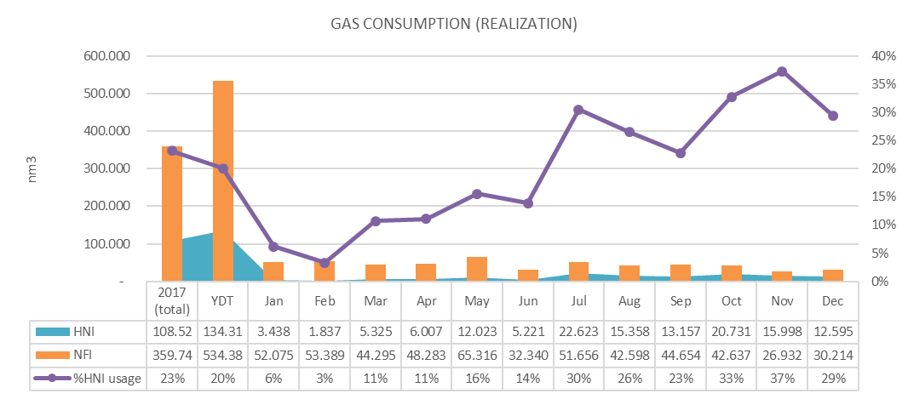
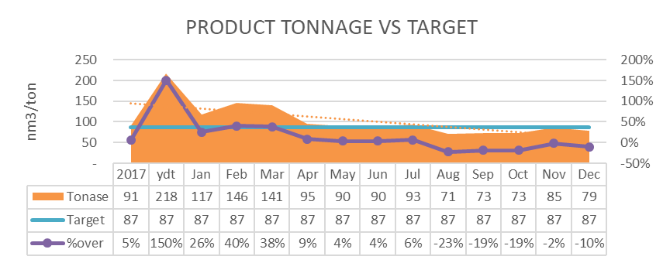
 | 1.1 Data Mentah pengisian operator
 | No | Workcenter | code | Bagian | NFI/HB | Rasio | Variable/ Fix Load | Parameter | Standar/Spec |  | Intensitas Pencatatan | Parameter Report | Catatan
 |  |  |  |  |  |  |  |  | Std | Satuan
 | 1 | GAS UTAMA | A0 | MRS PGN | NFI/HB | sesuai distribusi | Variable | Daya Total |  | nm3 | Per Hari | Grafik history pencatatan, total energi dan total pemakaian energi per hari kemarin
 | 2 | GAS UTAMA | A1 | MRS PGN | NFI/HB | sesuai distribusi | Variable | Daya Total |  | MMBTU | Per Hari
 | 3 | SOLAR (BBM)
 |  | Solar - Boiler | S1 | SOLAR BOILER | NFI/HB | sesuai distribusi | Variable | Daya Total |  | m3 | Per Pemakaian |  | Emergency Only
 |  | Solar - Genset | S2 | Solar Back up Listrik | NFI/HB | sesuai distribusi | Variable | Daya Total |  | m3 | Per Pemakaian |  | Future
 |  | Solar - Tangki Utama | S3 | Solar Utama | NFI/HB | sesuai distribusi | Variable | Daya Total |  | m3 | Per Pemakaian |  | Future
 |  | Solar - Return Genset | S4 | Solar Back up Listrik | NFI/HB | sesuai distribusi | Variable | Daya Total |  | m3 | Per Pemakaian |  | Future
 |  | Solar - Forklift | S5 | Solar Fork lift | NFI/HB | sesuai distribusi | Variable | Daya Total |  | m3 | Per Pemakaian |  | Future
 | 4 | GAS UTAMA | A2 | PLANT BOILER 10 T | NFI/HB | sesuai distribusi | Variable | Daya Total |  | m3 | Per Hari
 |  |  |  | PLANT BOILER 5 T
 | 5 | Steam | C1 | PLANT HEADER | NFI/HB | sesuai distribusi | Variable | Daya Total |  | kg | Per Hari
 | 6 | Steam | H1 | HNI RUBY | HB | sesuai distribusi | Variable | Daya Total |  | kg | Per Hari
 | 7 | Steam | H2 | HNI GREEK | HB | sesuai distribusi | Variable | Daya Total |  | kg | Per Hari
 | 8 | Steam | H3 | HNI RETORT | HB | sesuai distribusi | Variable | Daya Total |  | kg | Per Hari
Steam | 9 | Steam | A3 | PLANT CONDENSATE - NFI | NFI/HB | sesuai distribusi | Variable | Daya Total |  | m3 | Per Hari |  |  | dimasukan ke kategori steam
Steam | 10 | Steam | A4 | PLANT CONDENSATE - HB | NFI/HB | sesuai distribusi | Variable | Daya Total |  | m3 | Per Hari |  | Future | dimasukan ke kategori steam

 | 1.2 Data Olah hasil pengurangan (konsumsi per meteran)
 | No | Workcenter |  | Bagian | NFI/HB | Function / Desc. |  |  |  |  |  | Keterangan

 | 1 | Energy (Gas) | A0 | MRS PGN | NFI/HB | (angka pencatatan merupakan angka konsumsi, sehingga tidak perlu dikurangi)
 | 2 | Energy (Gas) | A1 | MRS PGN | NFI/HB | (angka pencatatan merupakan angka konsumsi, sehingga tidak perlu dikurangi)
 | 3 | Energy (Solar)
 |  | Solar - Boiler | S1 | SOLAR BOILER | NFI/HB | merefer ke pengurangan hari ini ke hari sebelumnya pada meteran S1
 |  | Solar - Genset | S2 | Solar Back up Listrik | NFI/HB | merefer ke pengurangan hari ini ke hari sebelumnya pada meteran S2
 |  | Solar - Tangki Utama | S3 | Solar Utama | NFI/HB | merefer ke pengurangan hari ini ke hari sebelumnya pada meteran S3
 |  | Solar - Return Genset | S4 | Solar Back up Listrik | NFI/HB | merefer ke pengurangan hari ini ke hari sebelumnya pada meteran S4
 |  | Solar - Forklift | S5 | Solar Fork lift | NFI/HB | merefer ke pengurangan hari ini ke hari sebelumnya pada meteran S5
 | 4 | Energy (Gas) | A2 | PLANT BOILER 10 T | NFI/HB | merefer ke pengurangan hari ini ke hari sebelumnya pada meteran A2, kemudian konversi dengan rumus gas ideal; PV=nRT |  |  |  |  |  | akan direview penting tidaknya.
 | 5 | Energy (Steam) | N1 | NFI PRODUKSI | NFI | =C1-H1
 | 6 | Energy (Steam) | H1 | HNI RUBY | HB | merefer ke pengurangan hari ini ke hari sebelumnya pada meteran H1
 | 7 | Energy (Steam) | H2 | HNI GREEK | HB | merefer ke pengurangan hari ini ke hari sebelumnya pada meteran H2
 | 8 | Energy (Steam) | H3 | HNI RETORT | HB | merefer ke pengurangan hari ini ke hari sebelumnya pada meteran H3
 | 9 | Energy (Condensate Gas) - NFI | A3 | PLANT CONDENSATE | NFI/HB | merefer ke pengurangan hari ini ke hari sebelumnya pada meteran A3
 | 10 | Energy (Condensate Gas) - HB | A4 | PLANT CONDENSATE | NFI/HB | merefer ke pengurangan hari ini ke hari sebelumnya pada meteran A4

 |  | 1.3 Energy Consumption Details per Area
 |  | ELECTRIC CONSUMPTION (REALIZATION) |  | Unit | Source Data (Link) |  |  |  | Keterangan

 |  | PGN MRS
 |  | nm3 | X1 | nm3 | =A0
 |  | MMBTU | X2 | MMBTU | =A1
 |  | PLANT SOLAR | X3 | m3 | =S1
 |  | PLANT GENSET | X4 | m3 | =S2-S3
 |  | PLANT FORKLIFT | X5 | m3 | =S5
 |  | GAS BOILER 10 TON | GB1 | nm3 | =(3.81 * (A2) * (288) ) / (1.01 * (298) ) |  |  |  | Rumus Gas Ideal; PV=nRT
 |  | GAS BOILER 5 TON | GB2 | nm3 | =X1 - GB1

 |  | NFI
 |  | NFI PRODUKSI (STEAM) | FS1 | kg | =C1 - H1
 |  | NFI PRODUKSI (GAS) | FG1 | nm3 | -> Skenario 1; HK NFI "ON" , HK RUBY "ON"; = NFI: 70% * (X1 - HGG1 - HRG2); HNI: 30% * (X1 - HGG1 - HRG2) -> Skenario 2; HK NFI "ON" , HK RUBY "OFF" = NFI: X1 - HGG1 - HRG2 -> Skenario 3; HK NFI "OFF" , HK RUBY "ON" = HNI: X1 - HGG1 - HRG2 |  |  |  | -> Skenario 1; HK NFI "ON" , HK RUBY "ON" -> Skenario 2; HK NFI "ON" , HK RUBY "OFF" -> Skenario 3; HK NFI "OFF" , HK RUBY "ON"
 |  | NFI PRODUKSI (SOLAR) | FD1 |  | =(FS1/(FS1+HRS1+HGS1+HRS2)) * S1

 |  | HNI
 |  | HNI RUBY (STEAM) | HRS1 | kg | =H1
 |  | HNI GREEK (STEAM) | HGS1 | kg | =H2
 |  | HNI RETORT (STEAM) | HRS2 | kg | =H3
 |  | HNI RUBY (GAS) | HRG1 | nm3 | -> Skenario 1; HK NFI "ON" , HK RUBY "ON"; = NFI: 70% * (X1 - HGG1 - HRG2); HNI: 30% * (X1 - HGG1 - HRG2) -> Skenario 2; HK NFI "ON" , HK RUBY "OFF" = NFI: X1 - HGG1 - HRG2 -> Skenario 3; HK NFI "OFF" , HK RUBY "ON" = HNI: X1 - HGG1 - HRG2 |  |  |  | -> Skenario 1; HK NFI "ON" , HK RUBY "ON" -> Skenario 2; HK NFI "ON" , HK RUBY "OFF" -> Skenario 3; HK NFI "OFF" , HK RUBY "ON"
 |  | HNI GREEK (GAS) | HGG1 | nm3 | = (HGS1 / (HGS1 + HRS1 + HRS2 + FS1))*X1
 |  | HNI RETORT (GAS) | HRG2 | nm3 | = (HRS2 / (HGS1 + HRS1 + HRS2 + FS1))*X1
 |  | HNI PRODUKSI (SOLAR) | HD1 | nm3 | =(HRS1+HGS1+HRS2)/(FS1+HRS1+HGS1+HRS2)) * S1

 |  | 1.4 GAS Productivity
 |  | GAS CONSUMPTION (REALIZATION) | Occurrence | Unit | Source Data (Link) |  |  |  | Keterangan

1.4.1 |  | Production Usage per HK - NFI | 2 Mingguan | m3/day | =Total penggunaan GAS NFI/HK Produksi NFI 2 minggu itu |  |  |  | Cut off setiap tanggal 15 dan akhir bulan pada setiap bulannya
1.4.2 |  | Production Usage per HK - HNI GREEK | 2 Mingguan | m3/day | =Total penggunaan GAS HNI GREEK TOTAL/HK Produksi GREEK 2 Minggu itu |  |  |  | Cut off setiap tanggal 15 dan akhir bulan pada setiap bulannya
1.4.3 |  | Production Usage per HK - HNI RUBY | 2 Mingguan | m3/day | =Total penggunaan GAS HNI RUBY /HK Produksi RUBY 2 Minggu itu |  |  |  | Cut off setiap tanggal 15 dan akhir bulan pada setiap bulannya
1.4.4 |  | Production Usage per HK - HNI RETORT | 2 Mingguan | m3/day | =Total penggunaan GAS HNI RETORT/HK Produksi RETORT 2 Minggu itu |  |  |  | Cut off setiap tanggal 15 dan akhir bulan pada setiap bulannya
1.4.5 |  | % Usage NFI | 2 Mingguan | % | =(Total Penggunaan GAS NFI/Total Konsumsi GAS Sentul)*100 |  |  |  | Cut off setiap tanggal 15 dan akhir bulan pada setiap bulannya
1.4.6 |  | % Usage HNI | 2 Mingguan | % | =(Total Penggunaan GAS HNI/Total Konsumsi GAS Sentul)*100 |  |  |  | Cut off setiap tanggal 15 dan akhir bulan pada setiap bulannya
1.4.7 |  | Tonase NFI | 2 Mingguan | m3/ton | =Total penggunaan GAS NFI/Tonase Produksi NFI 2 minggu itu |  |  |  | Cut off setiap tanggal 15 dan akhir bulan pada setiap bulannya
 |  | Tonase HNI
1.4.8 |  | Greek | 2 Mingguan | m3/ton | =Total penggunaan GAS GREEK/Tonase Produksi GREEK 2 Minggu itu |  |  |  | Cut off setiap tanggal 15 dan akhir bulan pada setiap bulannya
1.4.9 |  | Ruby | 2 Mingguan | m3/ton | =Total penggunaan GAS RUBY/Tonase Produksi RUBY 2 Minggu itu |  |  |  | Cut off setiap tanggal 15 dan akhir bulan pada setiap bulannya
1.4.10 |  | RETORT | 2 Mingguan | m3/ton | =Total penggunaan GAS RETORT/Tonase Produksi RETORT 2 Minggu itu |  |  |  | Cut off setiap tanggal 15 dan akhir bulan pada setiap bulannya

 |  | 1.5 Report Output
 |  | Report Parameter | Occurrence | Unit | Source Data (Link) |  |  |  | Keterangan

 |  | A. NON GRAFIK (Tarik data Excell)
1.5.1 |  | Konsumsi Harian | Harian (Per bulan) | m3/day | Semua detail data konsumsi sesuai dengan tabel 1.3 (urutan persis disamakan dan dibuat drag kesamping sesuai tanggal)
1.5.2 |  | Konsumsi per Dua minggu | updated everyday | m3/day | =Menampilkan konsumsi masing-masing meteran per dua minggu (total 2 mingguan) sesuai dengan tabel 1.3 |  |  |  |  |  | Cut off setiap tanggal 15 dan akhir bulan pada setiap bulannya
1.5.3 |  | Konsumsi Per Bulan | updated everyday | m3/day | =Menampilkan konsumsi masing-masing meteran per BULAN (total 2 mingguan) sesuai dengan tabel 1.3
1.5.4 |  | Gas Productivity | Harian (Per bulan) | m3/day | Semua detail data konsumsi sesuai dengan tabel 1.4 (urutan persis disamakan dan dibuat drag kesamping sesuai occurrence)
1.5.5 |  | Adjusted Report | Per Bulan | m3/day | =(Input Nilai tagihan/(Total pemakaian A0))*Angka meteran table 1.1 |  |  |  |  |  | Semua nilai pada meteran yang membagi HB & NFI akan menyesuaikan nilai tagihan yang tertera
1.5.6
 |  | B. GRAFIK (Tarik data excell dan tampilan web)
1.5.7 |  | Daily Consumption | updated everyday | m3/day | =menampilkan grafik perjalanan konsumsi harian masing2 meteran NFI & NFI sesuai dengan tabel 1.3 |  |  |  | line chart
1.5.8 |  | Gas Consumption (Realization) | updated everyday | m3/day | = menyajikan pemakaian air real antara NFI dan HNI serta presentasi pemakaian air dari HNI yang dibuat berdasarkan gambar grafik dibawah. |  |  |  | Area, Column dan line
1.5.9 |  | Product Tonnage Vs Baseline | updated everyday | m3/day | =Menyajikan penarikan tonase produksi dibandingkan dengan baseline serta dikombinasikan dengan %simpangan dari target + pencapaian rata2 tahun sebelumnya. |  |  |  | Column, Line & Area |  | - baseline bisa diadjust sesuai keperluan - dibagi tersendiri antara NFI & HNI - % Over dipresentasekan dari berapa simpangan yang terjadi dari baseline yang di input.
1.5.10 |  | Gas Distribution (Pareto) | updated everyday | m3/day | =Menyajikan urutan pemakaian distribusi air di Sentul yang diurutkan mulai dari yang terbesar sampai terkecil (contoh grafik pareto dibawah) |  |  |  | Pie chart

AIR
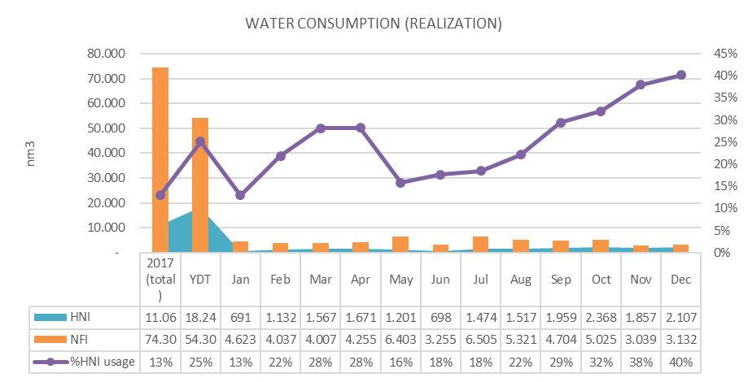
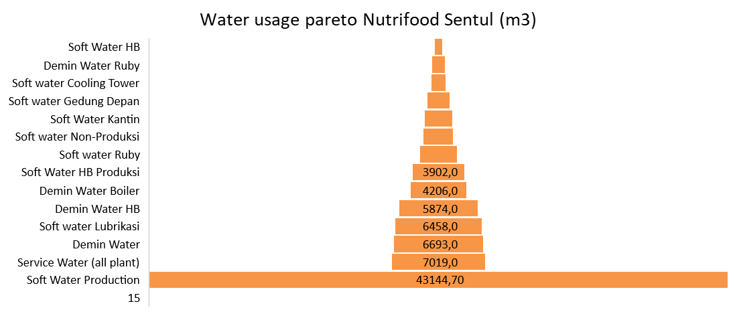
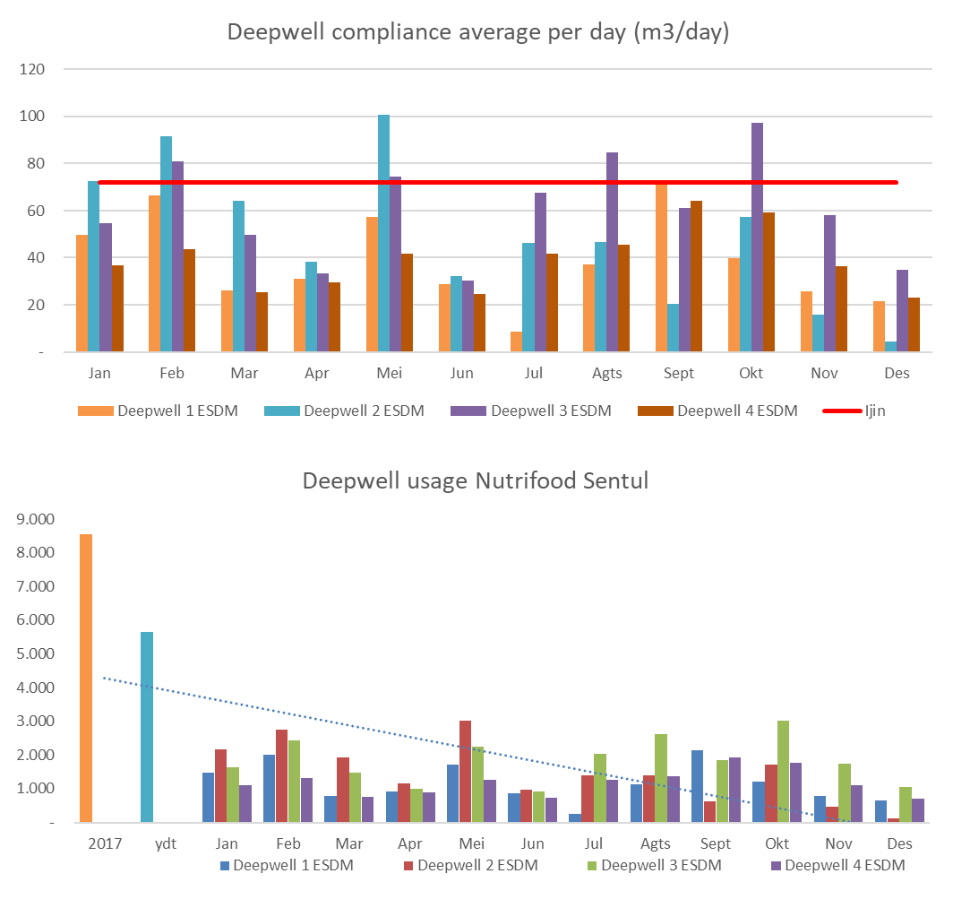
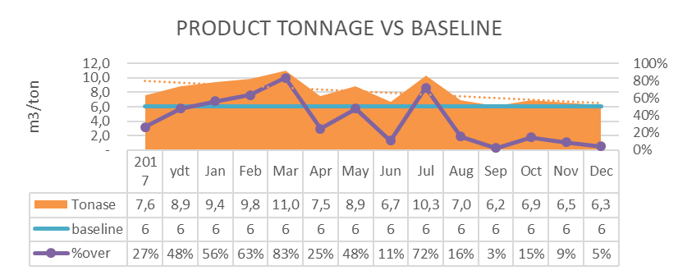
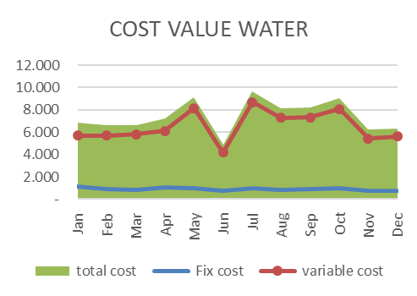
 | 1.1 Data Mentah pengisian operator
 | No | Workcenter | Bagian |  | NFI/HB | Rasio | Variable/Fix Load | Parameter | Standar/Spec |  | Intensitas Pencatatan | Parameter Report | Catatan
 |  |  |  |  |  |  |  |  | Parameter Std | Satuan
 | WTP
Induk | 1 | FLOWMETER ESDM | Deepwell 1 ESDM | E1 | NFI/HB | based on distribusi | Variable/Fix | Angka Meteran Air | max 72 m3/day | m3 | 1 kali sehari | Konsumsi per sumur Vs std
Induk | 2 | FLOWMETER ESDM | Deepwell 2 ESDM | E2 | NFI/HB | based on distribusi | Variable/Fix | Angka Meteran Air | max 72 m3/day | m3 | 1 kali sehari | Konsumsi per sumur Vs std
Induk | 3 | FLOWMETER ESDM | Deepwell 3 ESDM | E3 | NFI/HB | based on distribusi | Variable/Fix | Angka Meteran Air | max 72 m3/day | m3 | 1 kali sehari | Konsumsi per sumur Vs std
Induk | 4 | FLOWMETER ESDM | Deepwell 4 ESDM | E4 | NFI/HB | based on distribusi | Variable/Fix | Angka Meteran Air | max 72 m3/day | m3 | 1 kali sehari | Konsumsi per sumur Vs std

 | 5 | Process WTP | Input Rain water WTP IE | WI1 | NFI/HB | based on distribusi | Variable/Fix | Angka Meteran Air | N/A | m3 | 1 kali sehari | Water Balance Proses
 | 6 | Process WTP | Input Raw water WTP IE | WI2 | NFI/HB | based on distribusi | Variable/Fix | Angka Meteran Air | N/A | m3 | 1 kali sehari | Water Balance Proses
 | 7 | Process WTP | Input process Soft 1 | WD1 | NFI/HB | based on distribusi | Variable/Fix | Angka Meteran Air | N/A | m3 | 1 kali sehari | Water Balance Proses
 | 8 | Process WTP | Input process Soft 2 | WS1 | NFI/HB | based on distribusi | Variable/Fix | Angka Meteran Air | N/A | m3 | 1 kali sehari | Water Balance Proses
 | 9 | Process WTP | Input Embung | WE1 | NFI/HB | based on distribusi | Variable/Fix | Angka Meteran Air | N/A | m3 | 1 kali sehari | Water Balance Proses
 | 10 | Process WTP | Input Process Recycle | WR1 | NFI/HB | based on distribusi | Variable/Fix | Angka Meteran Air | N/A | m3 | 1 kali sehari | Water Balance Proses
 | 11 | Process WTP | Permeate RO | WP1 | NFI/HB | based on distribusi | Variable/Fix | Angka Meteran Air | N/A | m3 | 1 kali sehari | Water Balance Proses
 | 12 | Process WTP | Reject Water | WR2 | NFI/HB | based on distribusi | Variable/Fix | Angka Meteran Air | N/A | m3 | 1 kali sehari | Water Balance Proses
 | 13 | Process WTP | Waste WTP IE | WW1 | NFI/HB | based on distribusi | Variable/Fix | Angka Meteran Air | N/A | m3 | 1 kali sehari | Water Balance Proses
 | 14 | Process WTP | Waste WTP Recycle | WW2 | NFI/HB | based on distribusi | Variable/Fix | Angka Meteran Air | N/A | m3 | 1 kali sehari | Water Balance Proses

Induk | 15 | Water Distribution | Product Water | DDW1 | NFI/HB | Based on distribusi | Variable | Angka Meteran Air | N/A | m3 | 1 kali sehari | Water balance & Parreto
 | 16 | Water Distribution | Boiler Water | DSC1 | NFI/HB | 80 / 20 | Variable | Angka Meteran Air | N/A | m3 | 1 kali sehari | Water balance & Parreto |  | pisah grouping ke water utility
 | 17 | Water Distribution | Product Water Ruby | DDR1 | HB | - | Variable | Angka Meteran Air | N/A | m3 | 1 kali sehari | Water balance & Parreto
 | 18 | Water Distribution | Product Water HB | DDH1 | HB | -- | Variable | Angka Meteran Air | N/A | m3 | 1 kali sehari | Water balance & Parreto
Induk | 19 | Water Distribution | Soft Water (Production) - 3" | DSW1 | NFI/HB | Based on distribusi | Variable | Angka Meteran Air | N/A | m3 | 1 kali sehari | Water balance & Parreto
Induk | 20 | Water Distribution | Soft Water (Production) - 4" | DSW2 | NFI/HB | Based on distribusi | Variable | Angka Meteran Air | N/A | m3 | 1 kali sehari | Water balance & Parreto
 | 21 | Water Distribution | Soft Water Ruby | DSR1 | NFI | - | Variable | Angka Meteran Air | N/A | m3 | 1 kali sehari | Water balance & Parreto
 | 22 | Water Distribution | Soft water Non-Produksi | DSN1 | NFI | - | Variable | Angka Meteran Air | N/A | m3 | 1 kali sehari | Water balance & Parreto
 | 23 | Water Distribution | Soft water Gedung Depan | DSD1 | HB | - | Variable | Angka Meteran Air | N/A | m3 | 1 kali sehari | Water balance & Parreto
 | 24 | Water Distribution | Soft Water HB Produksi | DSH1 | HB | - | Variable | Angka Meteran Air | N/A | m3 | 1 kali sehari | Water balance & Parreto
 | 25 | Water Distribution | Soft Water HB | DSH2 | HB | - | Variable | Angka Meteran Air | N/A | m3 | 1 kali sehari | Water balance & Parreto
 | 26 | Water Distribution | Soft water lubrikasi | DSL1 | NFI/HB | 80 / 20 | Variable | Angka Meteran Air | N/A | m3 | 1 kali sehari | Water balance & Parreto
 | 27 | Water Distribution | Soft water Cooling Tower | DSC1 | NFI/HB | 80 / 20 | Variable | Angka Meteran Air | N/A | m3 | 1 kali sehari | Water balance & Parreto |  | pisah grouping ke water utility
 | 28 | Water Distribution | Service Water (all plant) | DSW2 | NFI/HB | - | Fix | Angka Meteran Air | N/A | m3 | 1 kali sehari | Water balance & Parreto
 | 29 | Water Distribution | Soft Water Kantin | DSK1 | HB |  | Fix | Angka Meteran Air | N/A | m3 | 1 kali sehari | Water balance & Parreto
 | FLOWMETER WASTE WATER
 | 30 | Waste Water | IPAL HB & Blowdown Boiler | WWH1 | HB | - | Variable | Angka Meteran Air | N/A | m3 | 1 kali sehari | Water balance & Parreto
 | 31 | Waste Water | WWTP Input - Sumpit | WWI1 | NFI/HB | Based on konsumsi Air | Variable | Angka Meteran Air | N/A | m3 | 1 kali sehari | Water balance & Parreto
 | 32 | Waste Water | WWTP process - Equal | WWP1 | NFI/HB | Based on konsumsi Air | Variable | Angka Meteran Air | N/A | m3 | 1 kali sehari | Water balance & Parreto
 | 33 | Waste Water | WWTP Output 1 | WWO1 | NFI/HB | Based on konsumsi Air | Variable | Angka Meteran Air | N/A | m3 | 1 kali sehari | Water balance & Parreto
 | 34 | Waste Water | WWTP Output 2 | WWO2 | NFI/HB | Based on konsumsi Air | Variable | Angka Meteran Air | N/A | m3 | 1 kali sehari | Water balance & Parreto

 | 1.2 Data Olah hasil pengurangan (konsumsi per meteran)
 | No | Workcenter | Bagian | Code | NFI/HB | Function / Desc. |  |  |  |  |  | Keterangan

 | FLOWMETER WTP
 | 1 | FLOWMETER ESDM | Deepwell 1 ESDM | E1 | NFI/HB | merefer ke pengurangan hari ini ke hari sebelumnya pada meteran E1
 | 2 | FLOWMETER ESDM | Deepwell 2 ESDM | E2 | NFI/HB | merefer ke pengurangan hari ini ke hari sebelumnya pada meteran E2
 | 3 | FLOWMETER ESDM | Deepwell 3 ESDM | E3 | NFI/HB | merefer ke pengurangan hari ini ke hari sebelumnya pada meteran E3
 | 4 | FLOWMETER ESDM | Deepwell 4 ESDM | E4 | NFI/HB | merefer ke pengurangan hari ini ke hari sebelumnya pada meteran E4
 | 5 | Process WTP | Input Rain water WTP IE | WI1 | NFI/HB | merefer ke pengurangan hari ini ke hari sebelumnya pada meteran WI1
 | 6 | Process WTP | Input Raw water WTP IE | WI2 | NFI/HB | merefer ke pengurangan hari ini ke hari sebelumnya pada meteran WI2
 | 7 | Process WTP | Input process Soft 1 | WD1 | NFI/HB | merefer ke pengurangan hari ini ke hari sebelumnya pada meteran WD1
 | 8 | Process WTP | Input process Soft 2 | WS1 | NFI/HB | merefer ke pengurangan hari ini ke hari sebelumnya pada meteran WS1
 | 9 | Process WTP | Input Embung | WE1 | NFI/HB | merefer ke pengurangan hari ini ke hari sebelumnya pada meteran WE1
 | 10 | Process WTP | Input Process Recycle | WR1 | NFI/HB | merefer ke pengurangan hari ini ke hari sebelumnya pada meteran WR1
 | 11 | Process WTP | Permeate RO | WP1 | NFI/HB | merefer ke pengurangan hari ini ke hari sebelumnya pada meteran WP1
 | 12 | Process WTP | Reject Water | WR2 | NFI/HB | merefer ke pengurangan hari ini ke hari sebelumnya pada meteran WR2
 | 13 | Process WTP | Waste WTP IE | WW1 | NFI/HB | merefer ke pengurangan hari ini ke hari sebelumnya pada meteran WW1
 | 14 | Process WTP | Waste WTP Recycle | WW2 | NFI/HB | merefer ke pengurangan hari ini ke hari sebelumnya pada meteran WW2
 | 15 | Water Distribution | Product Water | DDW1 | NFI/HB | merefer ke pengurangan hari ini ke hari sebelumnya pada meteran DDW1
 | 16 | Water Distribution | Boiler Water | DSC1 | NFI/HB | merefer ke pengurangan hari ini ke hari sebelumnya pada meteran DSC1
 | 17 | Water Distribution | Product Water Ruby | DDR1 | HB | merefer ke pengurangan hari ini ke hari sebelumnya pada meteran DDR1
 | 18 | Water Distribution | Product Water HB | DDH1 | HB | merefer ke pengurangan hari ini ke hari sebelumnya pada meteran DDH1
 | 19 | Water Distribution | Soft Water (Production) - 3" | DSW1 | NFI/HB | merefer ke pengurangan hari ini ke hari sebelumnya pada meteran DSW1
 | 20 | Water Distribution | Soft Water (Production) - 4" | DSW2 | NFI/HB | merefer ke pengurangan hari ini ke hari sebelumnya pada meteran DSW2
 | 21 | Water Distribution | Soft water Ruby | DSR1 | HB | merefer ke pengurangan hari ini ke hari sebelumnya pada meteran DSR1
 | 22 | Water Distribution | Soft water Non-Produksi | DSN1 | NFI | merefer ke pengurangan hari ini ke hari sebelumnya pada meteran DSN1
 | 23 | Water Distribution | Soft water Gedung Depan | DSD1 | HB | merefer ke pengurangan hari ini ke hari sebelumnya pada meteran DSD1
 | 24 | Water Distribution | Soft Water HB Produksi | DSH1 | HB | merefer ke pengurangan hari ini ke hari sebelumnya pada meteran DSH1
 | 25 | Water Distribution | Soft Water HB | DSH2 | HB | merefer ke pengurangan hari ini ke hari sebelumnya pada meteran DSH2
 | 26 | Water Distribution | Soft water lubrikasi | DSL1 | NFI/HB | merefer ke pengurangan hari ini ke hari sebelumnya pada meteran DSL1
 | 27 | Water Distribution | Soft water Cooling Tower | DSC1 | NFI/HB | merefer ke pengurangan hari ini ke hari sebelumnya pada meteran DSC1
 | 28 | Water Distribution | Service Water (all plant) | DSW3 | NFI/HB | merefer ke pengurangan hari ini ke hari sebelumnya pada meteran DSW2
 | 29 | Water Distribution | Product Water Produksi NFI | NDW1 | NFI | =DDW1 - DSC1 - DDR1 - DDH1
 | 30 | Water Distribution | Soft Water Produksi NFI | NSW1 | NFI/HB | =(DSW1 + DSW2) - DSR1 - DSN1 - DSD1 - DSH1 - DSH2 - DSL1 - DSC1 - HSK1
 | 31 | Water Distribution | Soft Water Kantin | HSK1 | HB | merefer ke pengurangan hari ini ke hari sebelumnya pada meteran HSk1
 | FLOWMETER WWTP
 | 32 | Waste Water | IPAL HB & Blowdown Boiler | WWH1 | HB | merefer ke pengurangan hari ini ke hari sebelumnya pada meteran WWH1
 | 33 | Waste Water | WWTP Input - Sumpit | WWI1 | NFI/HB | merefer ke pengurangan hari ini ke hari sebelumnya pada meteran WWI1
 | 34 | Waste Water | WWTP process - Equal | WWP1 | NFI/HB | merefer ke pengurangan hari ini ke hari sebelumnya pada meteran WWP1
 | 35 | Waste Water | WWTP Output | WWO1 | NFI/HB | merefer ke pengurangan hari ini ke hari sebelumnya pada meteran WWO1
 | 36 | Waste Water | WWTP Output 2 | WWO2 | NFI/HB | merefer ke pengurangan hari ini ke hari sebelumnya pada meteran WWO2

 |  | 1.3 Energy Consumption Details per Area
 |  | WATER CONSUMPTION (REALIZATION) |  | Unit | Source Data (Link) |  |  |  | Keterangan

 |  | FLOWMETER WTP
 |  | ESDM | ES1 | m3 | =E1 + E2 + E3 + E4 |  |  |  | hasil angka meterannya (konsumsi)
 |  | Input Rain water WTP IE | WI1 | m3 | =WI1 |  |  |  | hasil angka meterannya (konsumsi)
 |  | Input Raw water WTP IE | WI2 | m3 | =WI2 |  |  |  | hasil angka meterannya (konsumsi)
 |  | Input process Demin Soft 1 | WD1 | m3 | =WD1 |  |  |  | hasil angka meterannya (konsumsi)
 |  | Input process Soft 2 | WS1 | m3 | =WS1 |  |  |  | hasil angka meterannya (konsumsi)
 |  | Input Embung | WE1 | m3 | =WE1 |  |  |  | hasil angka meterannya (konsumsi)
 |  | Input Process Recycle | WR1 | m3 | =WR1 |  |  |  | hasil angka meterannya (konsumsi)
 |  | Permeate RO | WP1 | m3 | =WP1 |  |  |  | hasil angka meterannya (konsumsi)
 |  | Reject Water | WR2 | m3 | =WR2 |  |  |  | hasil angka meterannya (konsumsi)
 |  | Waste WTP IE | WW1 | m3 | =WW1 |  |  |  | hasil angka meterannya (konsumsi)
 |  | Waste WTP Recycle | WW2 | m3 | =WW2 |  |  |  | hasil angka meterannya (konsumsi)
 |  | Water Recycle Rate | WRR1 | % | =[WI1+WP1+NSW1]/(DSW1+DSW2)

 |  | NFI |  |  | Total semua konsumsi dibawah
 |  | Product Water Produksi | NDP1 | m3 | =DDW1 - DSC1 - DDR1 - DDH1
 |  | Boiler Water | NDB1 | m3 | (dibebankan berdasarkan pemakaian GAS) |  |  |  | =(konsumsi GAS NFI)/(konsumsi gas total)*DSC1
 |  | Soft Water Produksi | NSP1 | m3 | =(DSW1 + DSW2) - DSN1 - DSD1 - DSH1 - DSH2 - DSL1 - DSC1
 |  | Soft Water Non Produksi | NSN1 | m3 | =DSN1
 |  | Soft Water Lubrikasi | NSL1 | m3 | DSL1 |  |  |  | pengurangan (atau hasil konsumsi meteran air lubrikasi)
 |  | Soft Water Cooling Tower | NSC1 | m3 | DSC1
 |  | Service Water | NSW1 | m3 | =DSW3

 |  | HNI |  |  | Total semua konsumsi dibawah
 |  | Product Water Produksi | HDP1 | m3 | =(DDR1 + DDH1)
 |  | Product Water Ruby | RDW1 | m3 | =DDR1
 |  | Product Water Greek | GDW1 | m3 | =DDH1
 |  | Soft Water Produksi | HSP1 | m3 | =(DSR1 + DSH1)
 |  | Soft Water Ruby | RSW1 | m3 | =DSR1
 |  | Soft Water Greek | GSW1 | m3 | =DSH1
 |  | Boiler Water | HDB1 | m3 | =RDB1 + GDB1 + TDB1
 |  | Boiler - Ruby | RDB1 | m3 | (dibebankan berdasarkan pemakaian GAS) |  |  |  | =(konsumsi GAS HNI Ruby)/(konsumsi gas total)*DSC1
 |  | Boiler - Greek | GDB1 | m3 | (dibebankan berdasarkan pemakaian GAS) |  |  |  | =(konsumsi GAS HNI Greek)/(konsumsi gas total)*DSC1
 |  | Boiler - Retort | TDB1 | m3 | (dibebankan berdasarkan pemakaian GAS) |  |  |  | =(konsumsi GAS HNI Retort)/(konsumsi gas total)*DSC1
 |  | Soft Water Gedung Depan | HSN1 | m3 | =DSD1
 |  | Soft Water HB | HSH1 | m3 | =DSH2
 |  | Soft Water Bakery | HSK1 | m3 | =DSK1

 |  | 1.4 FIX & VARIABLE LOAD
 |  | WATER CONSUMPTION (REALIZATION) |  | Unit | Source Data (Link) |  |  |  | Keterangan

 |  | NFI VAR. LOAD | NVW | m3 | = NDP1 + NDB1 + NSP1 + NSN1 + NSL1 + NSC2
 |  | NFI FIX LOAD | NFW | m3 | = NSW1
 |  | % Variable Load |  | % | =NVW/(NVW+NFW)*100
 |  | % Fix Load |  | % | =NFW/(NVW+NFW)*100
 |  | HNI VAR. LOAD | HNW | m3 | =HDP1 + HSP1 + RSW1 + GSW1 + HDB1 + HSK1 |  |  |  | disebelumnya bakery masuk fix load
 |  | RUBY | RYW | m3 | =RDW1 + RSW1 + RDB1
 |  | GREEK | GRW | m3 | =GDW1 + GSW1 + GDB1
 |  | BAKERY | BKW | m3 | =HSK1
 |  | HNI FIX LOAD | FXW | m3 | =DSD1 + HSH1
 |  | % Variable Load |  | % | =HNW/(HNW+FXW)*100
 |  | % Fix Load |  | % | =FXW/(HNW+FXW)*100

 |  | 1.5 Water Productivity
 |  | WATER CONSUMPTION (REALIZATION) | Occurrence | Unit | Source Data (Link) |  |  |  | Keterangan

1.5.1 |  | Production Usage per HK - NFI | 2 Mingguan | m3/day | =Total penggunaan Variable Load NFI/HK Produksi NFI 2 minggu itu |  |  |  | Cut off setiap tanggal 15 dan akhir bulan pada setiap bulannya
1.5.2 |  | Production Usage per HK - HNI GREEK | 2 Mingguan | m3/day | =(Total penggunaan Variable GREEK + HNI FIX LOAD TOTAL)/HK Produksi GREEK 2 Minggu itu |  |  |  | Cut off setiap tanggal 15 dan akhir bulan pada setiap bulannya
1.5.3 |  | Production Usage per HK - HNI RUBY | 2 Mingguan | m3/day | =Total penggunaan Variable Ruby HNI TOTAL/HK Produksi Ruby 2 Minggu itu |  |  |  | Cut off setiap tanggal 15 dan akhir bulan pada setiap bulannya
1.5.4 |  | Domestic Water Usage | 2 Mingguan | m3/day | =NFW/HK Active pada bulan yang berjalan |  |  |  | Cut off setiap tanggal 15 dan akhir bulan pada setiap bulannya (harusnya dibagi jumlah karyawan juga)
1.5.5 |  | % Usage NFI | 2 Mingguan | % | =(Total Penggunaan Air NFI/Total Konsumsi Air Sentul)*100
1.5.6 |  | % Usage HNI | 2 Mingguan | % | =(Total Penggunaan Air HNI/Total Konsumsi Air Sentul)*100
1.5.7 |  | Tonase NFI | 2 Mingguan | m3/ton | =Total penggunaan Variable Load NFI/Tonase Produksi NFI 2 minggu itu |  |  |  | Cut off setiap tanggal 15 dan akhir bulan pada setiap bulannya
1.5.8 |  | Tonase HNI
1.5.9 |  | Greek | 2 Mingguan | m3/ton | =Total penggunaan Variable Load GREEK/Tonase Produksi GREEK 2 Minggu itu |  |  |  | Cut off setiap tanggal 15 dan akhir bulan pada setiap bulannya
1.5.10 |  | Ruby | 2 Mingguan | m3/ton | =Total penggunaan Variable Load RUBY/Tonase Produksi RUBY 2 Minggu itu |  |  |  | Cut off setiap tanggal 15 dan akhir bulan pada setiap bulannya

 |  | 1.6 Report Output
 |  | Report Parameter | Occurrence | Unit | Source Data (Link) |  |  |  | Bentuk Grafik |  | Keterangan

 |  | A. NON GRAFIK (Tarik data Excell)
1.6.1 |  | Data Raw | Harian (Per bulan) | m3/day | Semua detail data konsumsi sesuai dengan tabel 1.1 (urutan persis disamakan dan dibuat drag kesamping sesuai tanggal)
1.6.2 |  | Konsumsi Harian | Harian (Per bulan) | m3/day | Semua detail data konsumsi sesuai dengan tabel 1.3 (urutan persis disamakan dan dibuat drag kesamping sesuai tanggal)
1.6.3 |  | Konsumsi per Dua minggu | updated everyday | m3/day | =Menampilkan konsumsi masing-masing meteran per dua minggu (total 2 mingguan) sesuai dengan tabel 1.3 |  |  |  |  |  | Cut off setiap tanggal 15 dan akhir bulan pada setiap bulannya
1.6.4 |  | Konsumsi Per Bulan | updated everyday | m3/day | =Menampilkan konsumsi masing-masing meteran per BULAN (total 2 mingguan) sesuai dengan tabel 1.3
1.6.5 |  | Variable Vs Fix load | Harian (Per bulan) | m3/day | Semua detail data konsumsi sesuai dengan tabel 1.4 (urutan persis disamakan dan dibuat drag kesamping sesuai occurence)
1.6.6 |  | Water Productivity | Harian (Per bulan) | m3/day | Semua detail data konsumsi sesuai dengan tabel 1.5 (urutan persis disamakan dan dibuat drag kesamping sesuai occurrence)
1.6.7 |  | Adjusted Report | Per Bulan | m3/day | =(Input Nilai tagihan/(Total pemakaian E1+E2+E3+E4))*Angka meteran table 1.1 |  |  |  |  |  | Semua nilai pada meteran yang membagi HB & NFI akan menyesuaikan nilai tagihan yang tertera

 |  | B. GRAFIK (Tarik data excell dan tampilan web)
1.6.8 |  | Deepwell Compliance | updated everyday | m3/day | = Konsumsi masing-masing Deepwell dibagi dengan hari kerja aktif pada tiap bulannya (seperti grafik dibawah) |  |  |  | Column Vs Line chart |  | Nilai compliance atau batas compliance bisa di adjust pada tiap sumur
1.6.9 |  | Deep well Usage | updated everyday | m3/day | = konsumsi berjalan pada tiap sumur yang dibandingkan dengan konsumsi total tahun berjalan dan pemakaian total semua sumur tahun lalu. |  |  |  | Column chart
1.6.10 |  | Daily Consumption | updated everyday | m3/day | =menampilkan grafik perjalanan konsumsi harian masing2 meteran NFI & NFI sesuai dengan tabel 1.3 |  |  |  | line chart
1.6.11 |  | Water Consumption (Realization) | updated everyday | m3/day | = menyajikan pemakaian air real antara NFI dan HNI serta presentasi pemakaian air dari HNI yang dibuat berdasarkan gambar grafik dibawah. |  |  |  | Area, Column dan line
1.6.12 |  | Variable Vs Fix load | updated everyday | m3/day | =menyajikan visualisasi FIX vs VARIABLE LOAD sesuai dengan gambar grafik dibawah. |  |  |  | Line dan area chart |  | dipadukan dengan penjumlahan dari varible + fix cost (disajikan sesuai gambar grafik variable dan fix dibawah) => dipisahkan anatara HNI dan NFI
1.6.13 |  | Product Tonnage Vs Baseline | updated everyday | m3/day | =Menyajikan penarikan tonase produksi dibandingkan dengan baseline serta dikombinasikan dengan %simpangan dari target + pencapaian rata2 tahun sebelumnya. |  |  |  | Column, Line & Area |  | - baseline bisa diadjust sesuai keperluan - dibagi tersendiri antara NFI & HNI - % Over dipresentasekan dari berapa simpangan yang terjadi dari baseline yang di input.
1.6.14 |  | Water Distribution (Pareto) | updated everyday | m3/day | =Menyajikan urutan pemakaian distribusi air di Sentul yang diurutkan mulai dari yang terbesar sampai terkecil (contoh grafik pareto dibawah) |  |  |  | Funnel chart
1.6.15 |  | NFI USAGE | updated everyday | m3/day | =memuat semua meteran pada table 1.3 terkait NFI saja |  |  |  | Pie Chart & Line chart
1.6.16 |  | HNI USAGE | updated everyday | m3/day | =memuat semua meteran pada table 1.3 terkait HNI saja |  |  |  | Pie Chart & Line chart
1.6.17 |  | %recycle water rate | updated everyday | m3/day | =[WI1+WP1+NSW1]/(DSW1+DSW2) |  |  |  | Just shown number

TAMPILAN WEB HOME
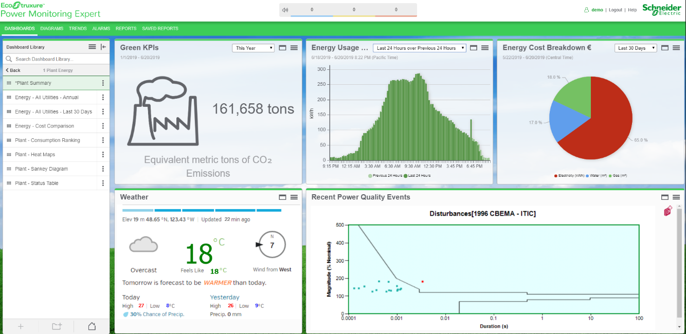
E N E R G Y M O N I T O R I N G S Y S T E M

HOME | % Water Recycle rate [AIR - Tabel 1.6.17] |  | Energy Consumption (Gas, Listrik, Air) Grafik berjalan konsumsi energy setiap harinya (total)

WATER

GAS

ELECTRICITY
 | Total Energy Usage NFI vs HNI (Pemakaian semua lini energi : Gas, Listrik dan Air) bentuk bisa batang yang berjalan pada setiap bulannya sampai update ke bulan berjalan. | Total Tonase production NFI vs HNI (Pemakaian semua lini produksi : NFI, Greek, Ruby, Retort) bentuk bisa batang yang berjalan pada setiap bulannya sampai update ke bulan berjalan. |  | Energy Cost Breakdown memuat cost energy secara rupiah yang dibentuk dalam presentase (bukan rupiah)

